Mapa de localização
 |  |  |  | Planta Baixa para ANTUR 01/30/2026

Antur - Grupo de Pesquisa
Antur - Grupo de Pesquisa Mapa de localização
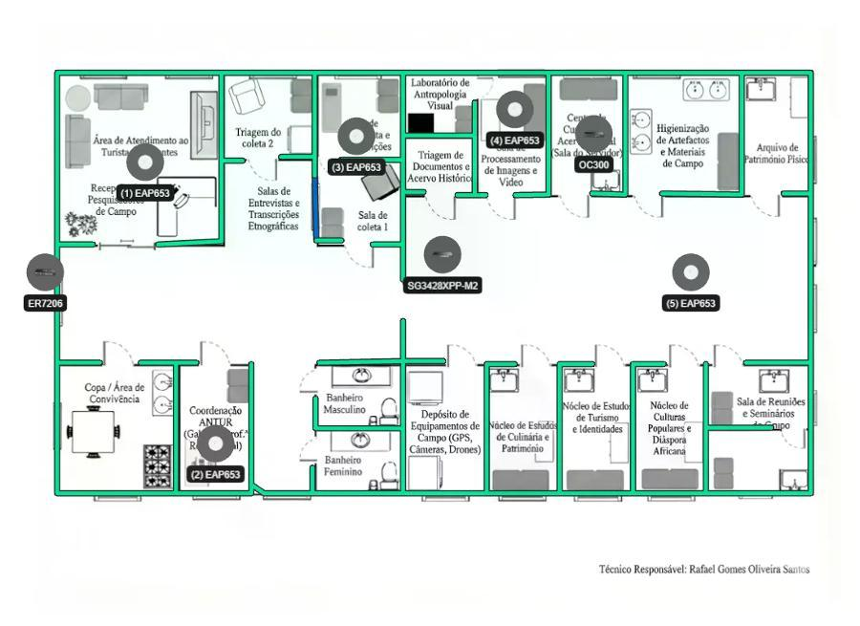

Antur - Grupo de Pesquisa Lista de dispositivos
 | AP
 |  | Nome do dispositivo | Modelo | Montagem | Altura | Ângulo | Canal (2,4 GHz/5 GHz/6 GHz) | Potência (2,4 GHz/5 GHz/6 GHz)
(1) |  | EAP653 | EAP653 | Suporte de Teto | 3.0 m | -- | 1/36/- | 20 dBm/23 dBm/-
(2) |  | EAP653 | EAP653 | Suporte de Teto | 3.0 m | -- | 1/36/- | 20 dBm/23 dBm/-
(3) |  | EAP653 | EAP653 | Suporte de Teto | 3.0 m | -- | 1/36/- | 20 dBm/23 dBm/-
(4) |  | EAP653 | EAP653 | Suporte de Teto | 3.0 m | -- | 1/36/- | 20 dBm/23 dBm/-
(5) |  | EAP653 | EAP653 | Suporte de Teto | 3.0 m | -- | 1/36/- | 20 dBm/23 dBm/-
 | Outros
 |  | Nome do dispositivo | Categoria | Modelo
(1) |  | ER7206 | Gateway | ER7206
(2) |  | SG3428XPP-M2 | Switch | SG3428XPP-M2
(3) |  | OC300 | Controller | OC300

Topologia


 | Planta Baixa para ANTUR 01/30/2026
Acesse o link a seguir (válido por 7 dias) para obter uma topologia mais detalhada:
https://use1-design.tplinkcloud.com/#/share/topology/019bfafa-459d-73ae-93ed-0bd29d185289

Cobertura Wi-Fi 2,4G
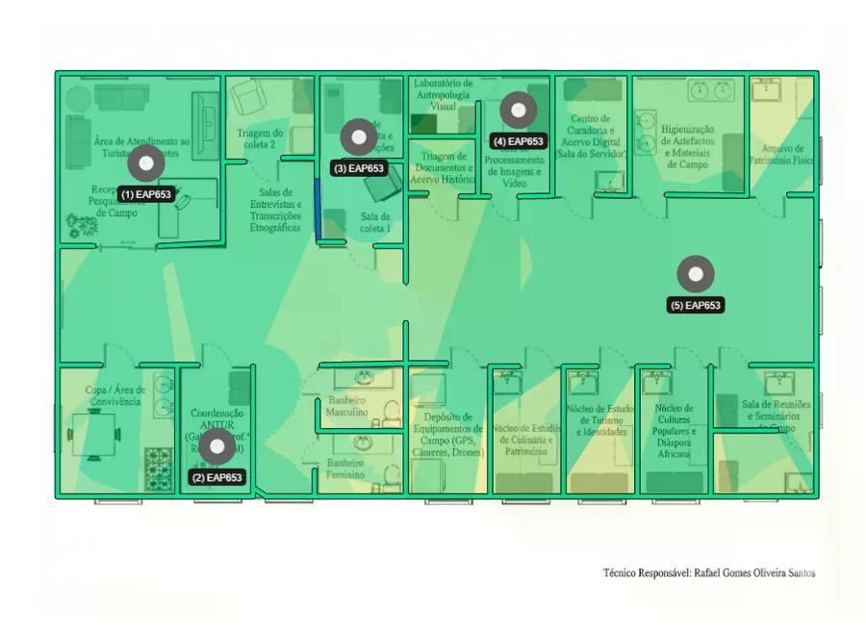

 | Planta Baixa para ANTUR 01/30/2026

Antur - Grupo de Pesquisa

Cobertura Wi-Fi 5G
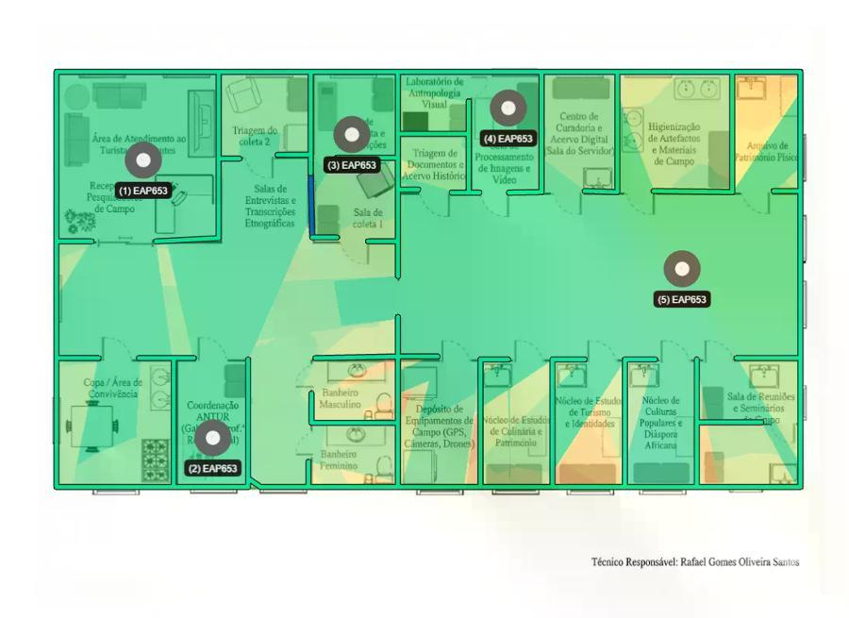

 | Planta Baixa para ANTUR 01/30/2026

Antur - Grupo de Pesquisa

Cobertura Wi-Fi 6G
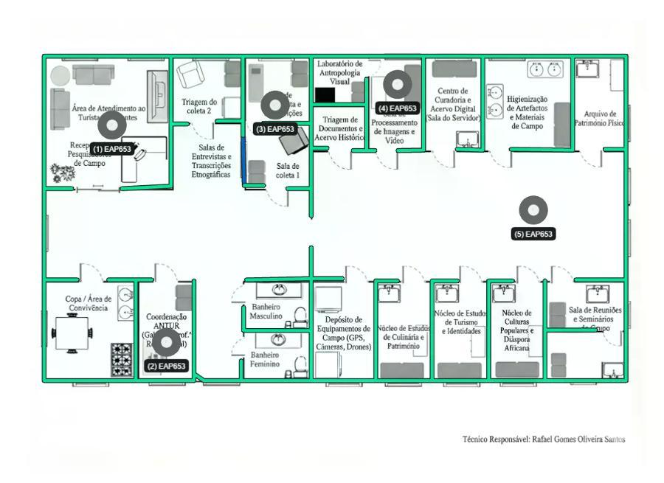

 | Planta Baixa para ANTUR 01/30/2026

Antur - Grupo de Pesquisa

Diagrama de cablagem
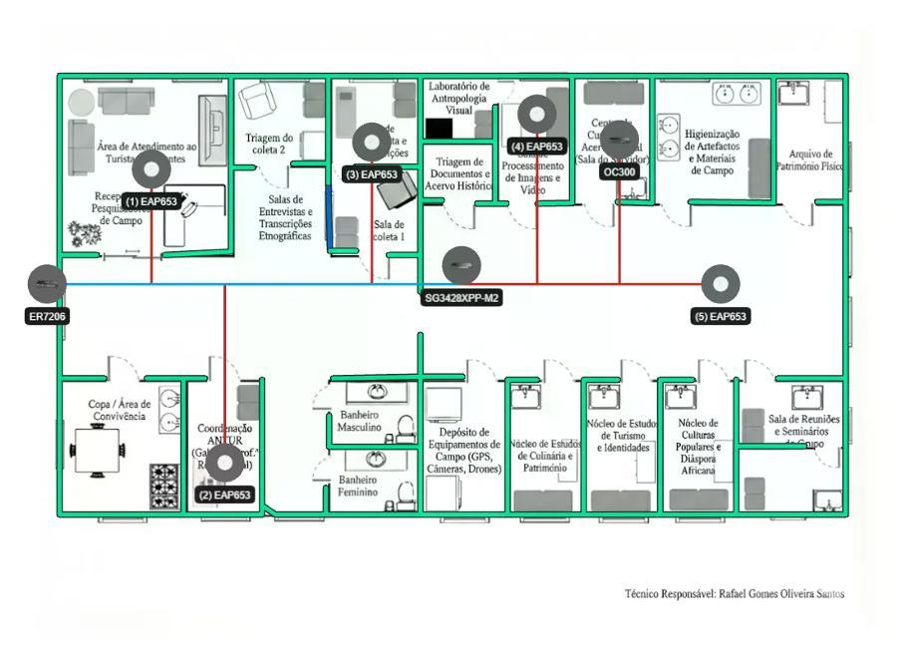
 | Planta Baixa para ANTUR 01/30/2026

Antur - Grupo de Pesquisa

